说明页
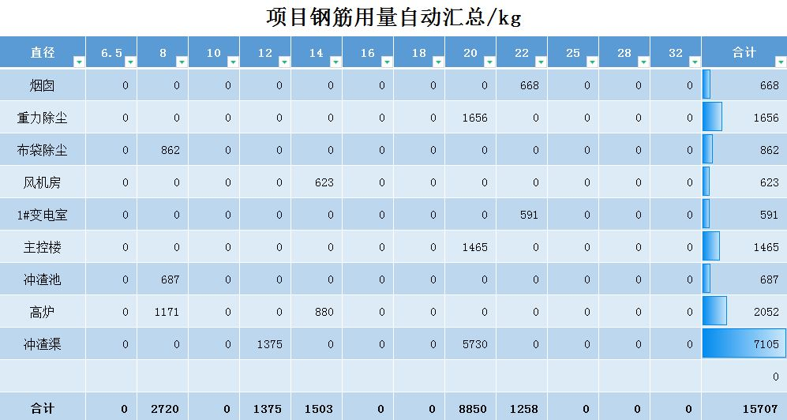
表格模板使用说明
（本页为说明页，用户使用模板时可删除本页内容）

01
基础操作指南
中文｜字体名称
宋体
02
字体说明

· 如何撤销工作表保护？
1、选中对应工作表。
2、点击：「审阅---撤销工作表」保护。

· 如何增加行数？
1、选中最后一行，鼠标放在选中区域右下角。
2、当鼠标箭头变成黑色十字形时，点击鼠标左键下拉即可。


【说明】
模板中使用的字体仅限于个人学习、研究或欣赏目的使用，如需商用请您自行向版权方购买、获取商用版权。

· 如何录入新的数据信息？
1、在浇筑记录页录入每天的浇筑量相关信息。
03
素材说明
图片：
无
素材：
无

· 如何使用钢筋自动计算表？
1、输入钢筋直径、构件长度计算式、构件数量
2、自动计算使用的各种钢筋重量。

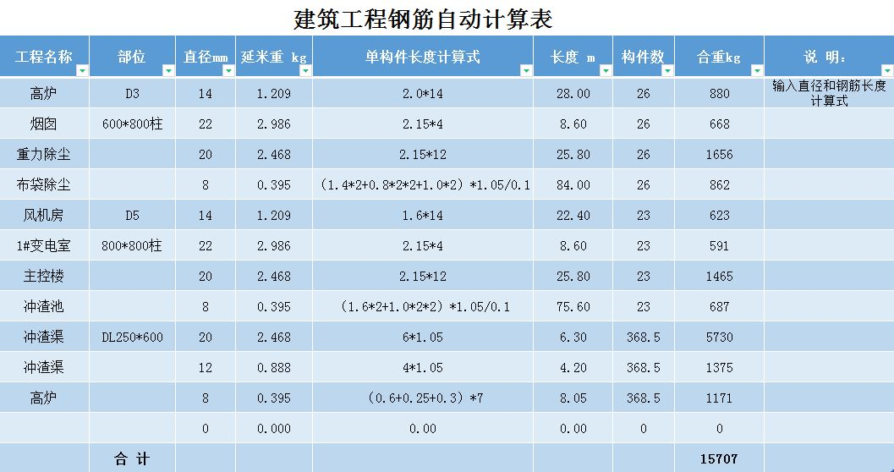

· 如何使用主要项目汇总表？
1、在逻辑页面输入工程名称关键字（支持模糊输入）。
2、自动统计项目使用的各种钢筋重量。

